主界面画面
购物车
注册
登录
订单
详细设计 |  |  | 系统名 | 找靓机网站 | 创建日期 | 2019.11.25
 |  |  |  |  | 创建者 | 郭志航
更新履历 |  |  | 子系统名 | 订单确认页面 | 更新日期 | 2019.11.25
头部搜索
 |  |  |  |  | 更新者

1、画面设计
商城首页
收货人
手机号
收货时间
所在地区
详细地址
地址类型
默认地址按钮
确认地址
取消地址
商品图片
商品信息
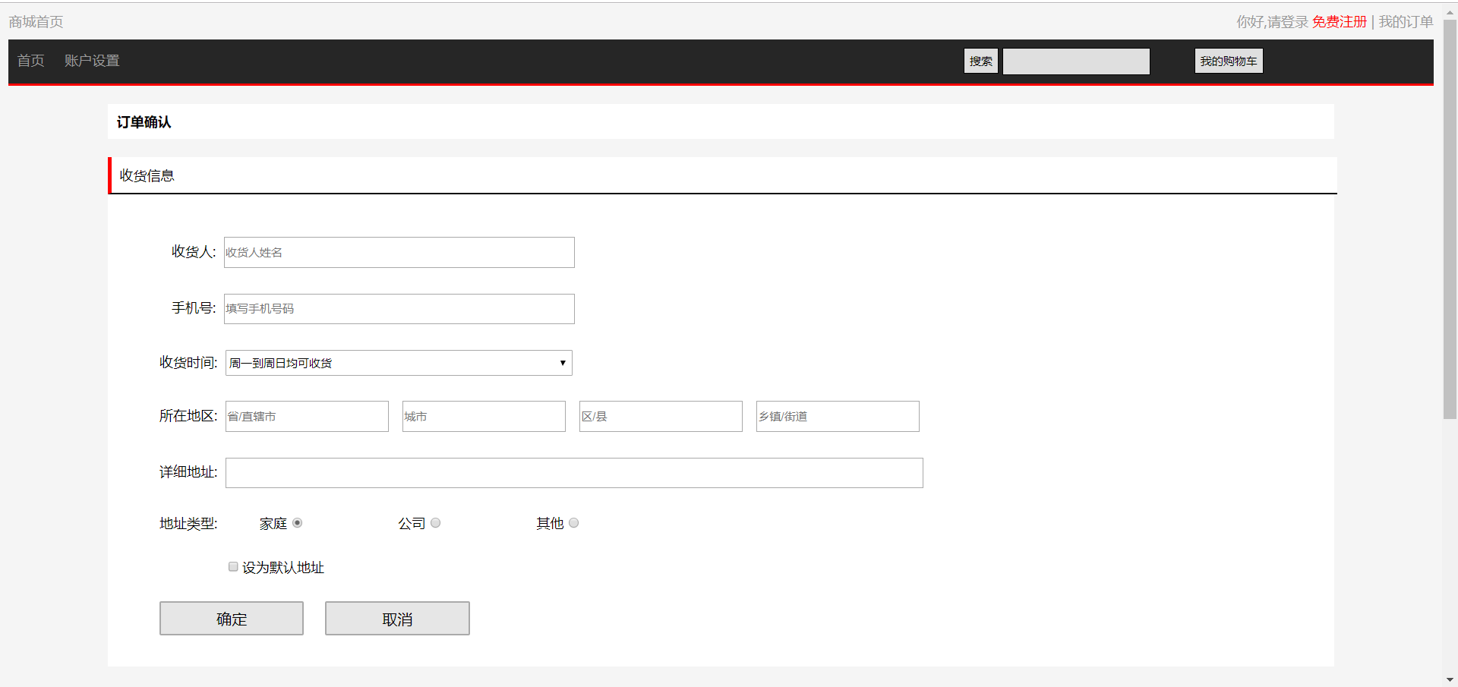

商品价格

新建

优惠

数量

小计

共计

确认

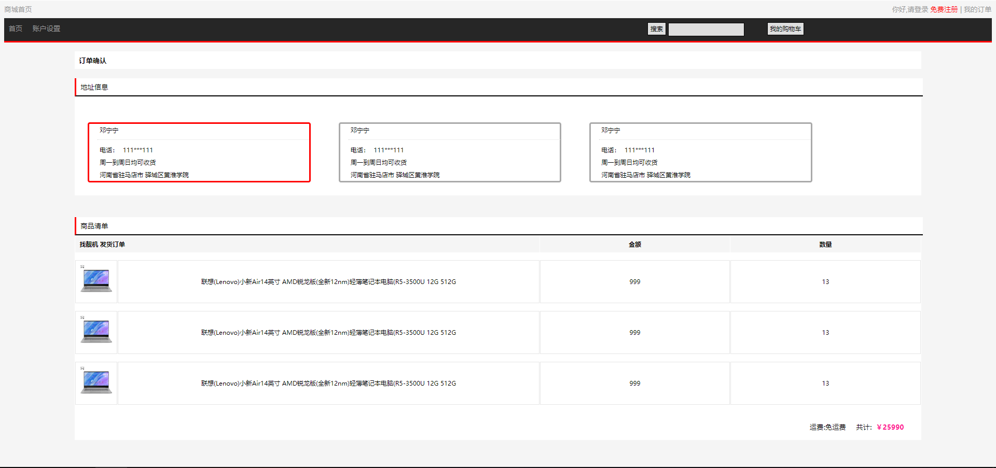

地址信息

默认地址

2、画面项目
 | 2.2 表示项目
 | 表示项目名称 |  | 表示项目设定
 | 商品图片 |  | 商品图片
 | 商品信息 |  | 商品信息
 | 商品价格 |  | 商品价格
 | 优惠 |  | 优惠
 | 小计 |  | 小计
 | 商品数量 |  | 商品数量
 | 共计 |  | 商品价格总计
 | 地址信息 |  | 用户填好的地址
 | 默认地址 |  | 用户下单时默认选择的地址

 | 2.1 控件
 | 控件名 |  | 类型 | 功能
 | 商城首页 |  | 超链接 | 跳转到"商品首页"
 | 登录 |  | 超链接 | 跳转到"登录"
 | 注册 |  | 超链接 | 跳转到"注册"
 | 我的订单 |  | 超链接 | 跳转到"订单列表"
 | 头部搜索 |  | 搜索框 | 搜索商品
 | 购物车 |  | 按钮 | 跳转到"购物车"
 | 收货人 |  | 文本框 | 填写收货人信息
 | 手机号 |  | 文本框 | 填写手机号信息
 | 收货时间 |  | 下拉菜单 | 选择收货时间
 | 所在地区 |  | 下拉菜单 | 选择收货地区
 | 详细地址 |  | 文本框 | 选择收货地址
 | 地址类型 |  | 单选按钮 | 选择收货地址的类型
 | 默认地址按钮 |  | 复选框 | 选择当前地址为默认地址
 | 确认地址 |  | 按钮 | 保存当前设置的地址
 | 取消地址 |  | 按钮 | 不保存当前设置的地址
 | 确认 |  | 按钮 | 确认当前订单
 | 新建 |  | 按钮 | 新建地址

3、画面事件

 | 3.1 初期化事件
 |  | 加载地址信息,若有用户之前保存的地址信息,则显示
 |  | 否则显示新建收货信息界面

 |  | 加载商品清单,并计算金额

 | 3.2 点击事件
 |  | 点击【商城首页】超链接
 |  |  | 跳转到商品首页

 |  | 点击【登录】超链接
 |  |  | 若用户未登录,点击超链接跳转至登录界面

 |  | 点击【注册】超链接
 |  |  | 跳转至注册页面

 |  | 点击【头部搜索】按钮
 |  |  | 根据用户在输入框内输入的字段,搜索指定的商品

 |  | 点击【购物车】按钮
 |  |  | 点跳转至购物车界面

 |  | 点击【我的订单】超链接
 |  |  | 点跳转至订单列表页面

 |  | 填写【收货人】文本框
 |  |  | 填写收货人信息

 |  | 填写【手机号】文本框
 |  |  | 填写收货人的手机号

 |  | 选择【收货时间】下拉菜单
 |  |  | 选择可以接收的日期

 |  | 选择【所在地区】下拉菜单
 |  |  | 选择收货地址所在地区

 |  | 填写【详细地址】文本框
 |  |  | 填写准确的收货地址

 |  | 选择【收货类型】单选按钮
 |  |  | 选择收货的类型

 |  | 选择【默认地址按钮】复选框
 |  |  | 勾选后,将会将填写的收货地址设置为默认的收货地址

 |  | 点击【确认地址】按钮
 |  |  | 将填写的收货地址加入地址信息中

 |  | 点击【取消地址】按钮
 |  |  | 取消当前填写的收货地址

 |  | 点击【确认】按钮
 |  |  | 完成订单

 |  | 点击【新建】按钮
 |  |  | 新建新的收货地址

